conv
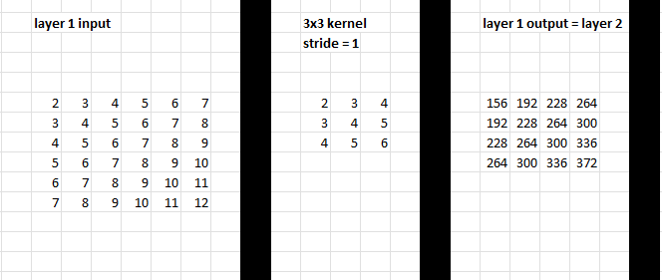
layer 1 input |  |  |  |  |  | 3x3 kernel |  |  | layer 1 output = layer 2 |  |  |  | 2x2 kernel |  | layer 2 output = layer 3 |  | 2x2 kernel |  | layer 3 output = final result
 |  |  |  |  |  | stride = 1 |  |  |  |  |  |  | stride = 2 |  |  |  | dense layer weight
 |  |  |  |  |  |  |  |  |  |  |  |  |  |  |  |  | no stride

2 | 3 | 4 | 5 | 6 | 7 | 2 | 3 | 4 | 156 | 192 | 228 | 264 | 2 | 3 | 2376 | 3240 | 1 | 2 | 19440
3 | 4 | 5 | 6 | 7 | 8 | 3 | 4 | 5 | 192 | 228 | 264 | 300 | 3 | 4 | 3240 | 4104 | 2 | 1
4 | 5 | 6 | 7 | 8 | 9 | 4 | 5 | 6 | 228 | 264 | 300 | 336
5 | 6 | 7 | 8 | 9 | 10 |  |  |  | 264 | 300 | 336 | 372
6 | 7 | 8 | 9 | 10 | 11
7 | 8 | 9 | 10 | 11 | 12

9 clk cycles
7 clk cycles

7 clk cycles

config
 |  | 2x2 conv tree: |  |  |  |  |  | 3x3 conv tree:

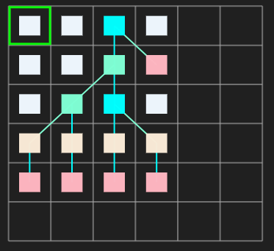
 |  | unique config: |  |  |  |  |  | unique config:
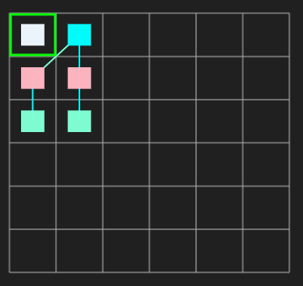

 |  |  |  |  |  |  |  |  | configIn = send in bit streams
 |  |  |  |  |  |  |  |  | controlIn = send in position where bit streams are going to

 |  |  |  |  |  |  |  |  |  | TRANLATE INPUT FOR UPPER RIGHT 2X2 CONV TREE

 |  |  |  |  |  |  |  |  |  | inputVIdxX | inputVIdxY | inputModuleID | NEW inputVIdxX
 |  |  |  |  |  |  |  |  |  | 0 | 1 | 3 | 4
 |  |  |  |  |  |  |  |  |  | 0 | 1 | 2 | 4
 |  | resource binding: |  |  |  |  |  | resource binding: |  | 0 | 2 | 3 | 4
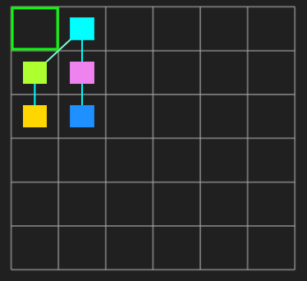
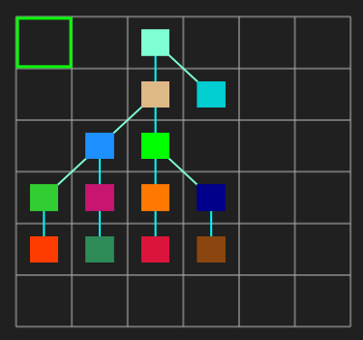
 |  |  |  |  |  |  |  |  |  | 0 | 2 | 2 | 4
Y | 0 |  |  |  |  |  |  |  |  | 1 | 1 | 3 | 5
 |  |  |  |  |  |  |  |  |  | 1 | 1 | 2 | 5
 |  |  |  |  |  |  |  |  |  | 1 | 2 | 3 | 5
 | 1 |  |  |  |  |  |  |  |  | 1 | 2 | 2 | 5

 | 2
 |  |  |  |  |  |  |  |  |  |  | 31
 | 3 |  |  |  |  |  |  |  |  |  | 47 | 32
 |  |  |  |  |  |  |  |  |  |  | 15

 | X | 0 | 1 | 2 | 3 | 4 | 5

 |  | configIn =7'b0000000; |  |  |  |  |  | configIn =7'b0000000;

 |  | controlIn =36'b100000000000000000000000000000000000; |  |  |  |  |  | controlIn =36'b110100110000100100000000000000000000;

 |  | #2 |  |  |  |  |  | #2

 |  | configIn =7'b1101000; |  |  |  |  |  | configIn =7'b0100100;

 |  | controlIn =36'b010000000000000000000000000000000000; |  |  |  |  |  | controlIn =36'b001000000000001000000000000000000000;

 |  | #2 |  |  |  |  |  | #2

 |  | configIn =7'b0000001; |  |  |  |  |  | configIn =7'b1101000;

 |  | controlIn =36'b000000000000110000000000000000000000; |  |  |  |  |  | controlIn =36'b000000001000010000000000000000000000;

 |  | #2 |  |  |  |  |  | #2

 |  | configIn =7'b0100010; |  |  |  |  |  | configIn =7'b0000001;

 |  | controlIn =36'b000000110000000000000000000000000000; |  |  |  |  |  | controlIn =36'b000000000100000000000000111100000000;

 |  |  |  |  |  |  |  | #2

 |  |  |  |  |  |  |  | configIn =7'b0100010;

 |  |  |  |  |  |  |  | controlIn =36'b000000000000000000111100000000000000;

